Ref_Imagen_Original
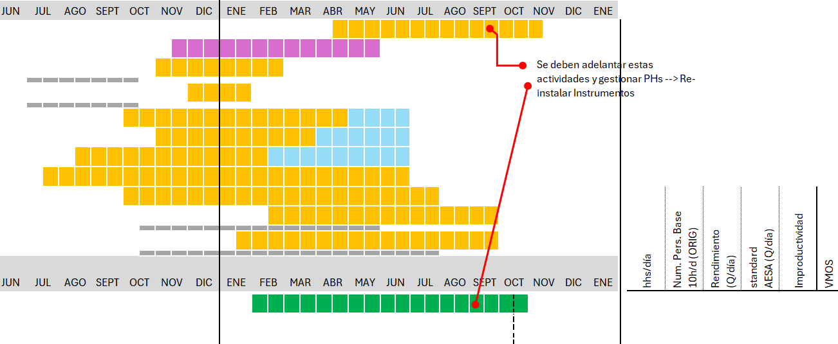
CRONOGRAMA ORIGINAL — recorte fiel de la imagen (referencia para análisis futuro)
Las barras amarillas de la hoja 'Cronograma' aproximan estas barras. Eje: JUN-26 → ENE-28.

